Sheet1
API TEST EXECUTION

No | Test Case ID | Test Scenario | API Endpoint | Method | Request Body / Parameter | Expected Result | Actual Result | Status | Evidence
1 | ATC001 | Login menggunakan credential valid | /auth/login | POST | username: emilys / password: emilyspass | Status 200 dan token berhasil dibuat | Status 200, token berhasil diterima | PASS
2 | ATC002 | Login password salah | /auth/login | POST | username: emilys / password: salah | Status 400 Invalid Credentials | Status 400 Invalid Credentials | PASS
3 | ATC003 | Get User by ID | /users/1 | GET | id=1 | Status 200 dan data user tampil | Status 200, data Emily Johnson tampil | PASS
4 | ATC004 | Search User | /users/search?q=emily | GET | keyword=emily | Status 200 dan hasil pencarian tampil | Status 200, user Emily ditemukan | PASS
5 | ATC005 | Update User menggunakan PUT | /users/1 | PUT | firstName=Rizqi, age=22 | Status 200 dan seluruh data berhasil diupdate | Status 200, firstName menjadi Rizqi dan age menjadi 22 | PASS
6 | ATC006 | Update User menggunakan PATCH | /users/1 | PATCH | firstName=Laeli | Status 200 dan hanya firstName berubah | Status 200, firstName berubah menjadi Laeli, age tetap | PASS | 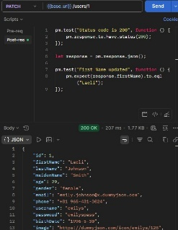
7 | ATC007 | Delete User | /users/1 | DELETE | id=1 | Status 200 dan user berhasil dihapus | Status 200, response menampilkan isDeleted=true | PASS | 